Worksheet
 |  |  |  |  | 8 (812) 565 05 34 |  |  | sales@miniworks.ru
 |  |  |  |  | Москва |  |  | отдел продаж
 |  |  | Адрес |  |  |  |  | Режим работы
 |  |  | Москва, Лобненская улица, 21 с1 А |  |  |  |  | Пн – Пт: с 8:00 до 18:00
ILR200x120
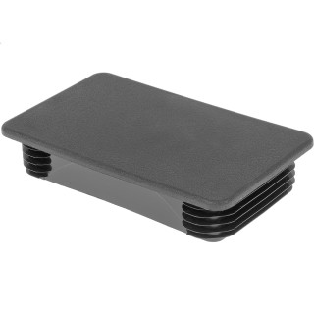 |  | 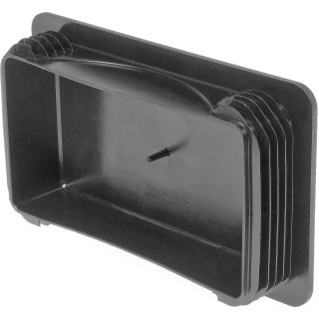 |  | 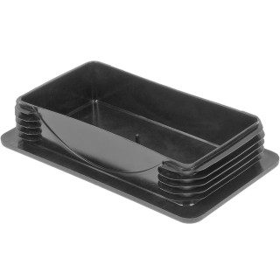
Артикул |  | Цвет |  | от 10000 | от 5000 | от 1000 | от 500 | от 100 | розница | Наличие на 02.08.2026
ILR200x120 |  | черный |  | 695.50р. | 716.50р. | 792.00р. | 906.00р. | 990.00р. | 1160.00р. | 274
ILR200x120-BIANCO |  | белый |  | 834.60р. | 859.80р. | 950.40р. | 1087.20р. | 1188.00р. | 1392.00р. | —
ILR200x120-GRIGIO |  | серый |  | 834.60р. | 859.80р. | 950.40р. | 1087.20р. | 1188.00р. | 1392.00р. | —
 | Все цены указаны в рублях и включают в себя НДС. Все цены указаны при условии 100% предоплаты и действительны в течение 5 дней. Все цены указаны при условии самовывоза продукции со склада в г. Москва (для иногородних клиентов доставка до склада ТК в г. Москва бесплатна). Все цены указаны за стандартный цвет для каждого вида изделия (изменение цвета на любой из предлагаемой палитры +20% к стоимости, изменение цвета на любой по системе RAL +50% к стоимости). О возможных сроках поставки заказного товара, необходимо уточнять заранее

